Hoja2
PROBABILIDAD
Nivel | Probabilidad | Descripción
100% | Muy Alta | La actividad se realiza más de 3000 veces al año
80% | Alta | La actividad se realiza entre 1501 a 3000 veces al año
60% | Media | La actividad se realiza entre 366 y 1500 veces al año
Volver a Tabla
40% | Baja | La actividad se realiza entre 13 y 365 veces al año
20% | Muy Baja | La actividad se realiza máximo 12 veces por año

Hoja3
IMPACTO
Nivel | Impacto | Descripción Económica o Presupuestal | Descripción Reputacional
100% | Catastrófico | Pérdida económica superior a 1500 SMLMV | Deterioro de imagen con efecto publicitario sostenido a nivel Internacional
80% | Mayor | Pérdida económica de 319 hasta 1500 SMLMV | Deterioro de imagen con efecto publicitario sostenido a nivel Nacional o Territorial
60% | Moderado | Pérdida económica de 21 hasta 318 SMLMV | Deterioro de imagen con efecto publicitario sostenido a nivel Local o Sectores Administrativos
Volver a Tabla
40% | Menor | Pérdida económica de 11 hasta 20 SMLMV | De conocimiento general de la entidad a nivel interno, Dirección General, Comités Y Proveedores
20% | Leve | Pérdida económica hasta 10 SMLMV | Solo de conocimiento de algunos funcionarios

N | Pregunta Si el riesgo se materializa podria? | Respuesta |  | N | Pregunta Si el riesgo se materializa podria? | Respuesta |  | N | Pregunta Si el riesgo se materializa podria? | Respuesta
 |  | Si | No |  |  | Si | No |  |  | Si | No
1 | ¿Afectar al grupo de funcionarios del proceso? |  |  | 1 | ¿Afectar al grupo de funcionarios del proceso? |  |  | 1 | ¿Afectar al grupo de funcionarios del proceso?
2 | ¿Afectar el cumplimiento de metas y objetivos de la dependencia ? |  |  | 2 | ¿Afectar el cumplimiento de metas y objetivos de la dependencia ? |  |  | 2 | ¿Afectar el cumplimiento de metas y objetivos de la dependencia ?
3 | ¿Afectar el cumplimiento de misión de la Entidad ? |  |  | 3 | ¿Afectar el cumplimiento de misión de la Entidad ? |  |  | 3 | ¿Afectar el cumplimiento de misión de la Entidad ?
4 | ¿Afectar el cumplimiento de misión del sector al cual pertenece la Entidad ? |  |  | 4 | ¿Afectar el cumplimiento de misión del sector al cual pertenece la Entidad ? |  |  | 4 | ¿Afectar el cumplimiento de misión del sector al cual pertenece la Entidad ?
5 | ¿Generar perdida de confianza de la Entidad, afectando su reputación? |  |  | 5 | ¿Generar perdida de confianza de la Entidad, afectando su reputación? |  |  | 5 | ¿Generar perdida de confianza de la Entidad, afectando su reputación?
6 | ¿Generar perdida de recursos económicos? |  |  | 6 | ¿Generar perdida de recursos económicos? |  |  | 6 | ¿Generar perdida de recursos económicos?
7 | ¿Afectar la generación de los productos o la prestación de servicios? |  |  | 7 | ¿Afectar la generación de los productos o la prestación de servicios? |  |  | 7 | ¿Afectar la generación de los productos o la prestación de servicios?
8 | ¿Dar lugar al detrimento de calidad de vida de la comunidad por la perdida del bien o servicios o los recursos públicos? |  |  | 8 | ¿Dar lugar al detrimento de calidad de vida de la comunidad por la perdida del bien o servicios o los recursos públicos? |  |  | 8 | ¿Dar lugar al detrimento de calidad de vida de la comunidad por la perdida del bien o servicios o los recursos públicos?
9 | ¿Generar perdida de información de la Entidad? |  |  | 9 | ¿Generar perdida de información de la Entidad? |  |  | 9 | ¿Generar perdida de información de la Entidad?
10 | ¿Generar intervención de los órganos de control, de la fiscalía u otro ente? |  |  | 10 | ¿Generar intervención de los órganos de control, de la fiscalía u otro ente? |  |  | 10 | ¿Generar intervención de los órganos de control, de la fiscalía u otro ente?
11 | ¿Dar lugar a procesos sancionatorios? |  |  | 11 | ¿Dar lugar a procesos sancionatorios? |  |  | 11 | ¿Dar lugar a procesos sancionatorios?
12 | ¿Dar lugar a procesos disciplinarios? |  |  | 12 | ¿Dar lugar a procesos disciplinarios? |  |  | 12 | ¿Dar lugar a procesos disciplinarios?
13 | ¿Dar lugar a procesos fiscales? |  |  | 13 | ¿Dar lugar a procesos fiscales? |  |  | 13 | ¿Dar lugar a procesos fiscales?
14 | ¿Dar lugar a procesos penales? |  |  | 14 | ¿Dar lugar a procesos penales? |  |  | 14 | ¿Dar lugar a procesos penales?
15 | ¿Generar perdida de credibilidad del sector? |  |  | 15 | ¿Generar perdida de credibilidad del sector? |  |  | 15 | ¿Generar perdida de credibilidad del sector?
16 | ¿Ocasionar lesiones físicas o perdida de vidas humanas ? |  |  | 16 | ¿Ocasionar lesiones físicas o perdida de vidas humanas ? |  |  | 16 | ¿Ocasionar lesiones físicas o perdida de vidas humanas ?
17 | ¿Afectar la imagen regional? |  |  | 17 | ¿Afectar la imagen regional? |  |  | 17 | ¿Afectar la imagen regional?
18 | ¿Afectar la imagen nacional? |  |  | 18 | ¿Afectar la imagen nacional? |  |  | 18 | ¿Afectar la imagen nacional?
19 | ¿Generar daño ambiental? |  |  | 19 | ¿Generar daño ambiental? |  |  | 19 | ¿Generar daño ambiental?

Nivel | Respuestas Afirmativas | Impacto | Descripción
60% | 1 – 5 | Moderado | Afectación parcial al proceso y a la dependencia
 |  |  | Genera medianas consecuencias para la entidad.
80% | 6 - 11 | Mayor | Impacto negativo de la Entidad
 |  |  | Genera altas consecuencias para la entidad.
100% | 12 - 19 | Catastrófico | Consecuencias desastrosas sobre el sector
 |  |  | Genera consecuencias desastrosas para la entidad.

Hoja4
Probabilidad
100% Muy Alta
80% Alta
60% Media
Volver a Tabla
40% Baja
20% Muy Baja

 | 20% Leve | 40% Menor | 60% Moderado | 80% Mayor | 100% Catastrófico

Impacto

Hoja5
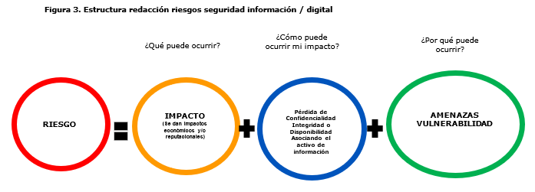
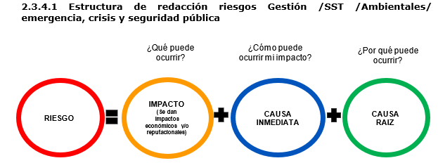

Volver a Tabla

Hoja6
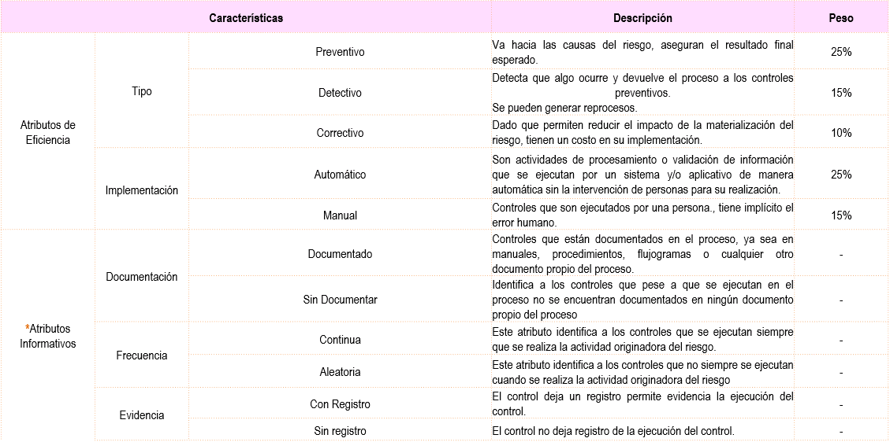
1
2
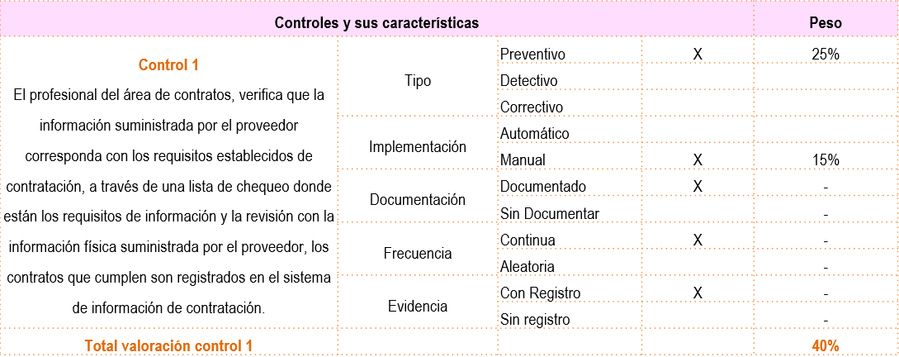

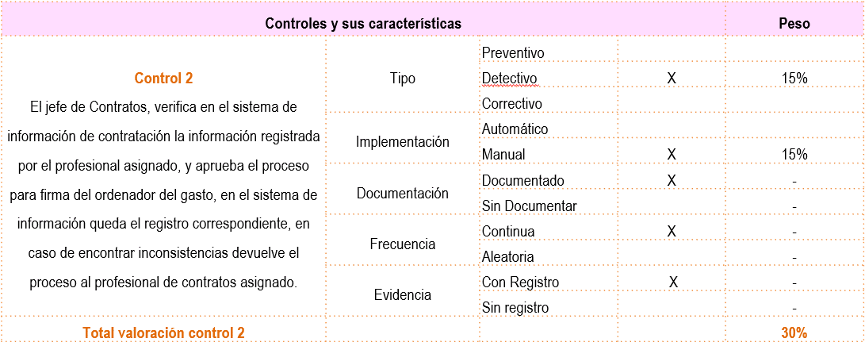

3
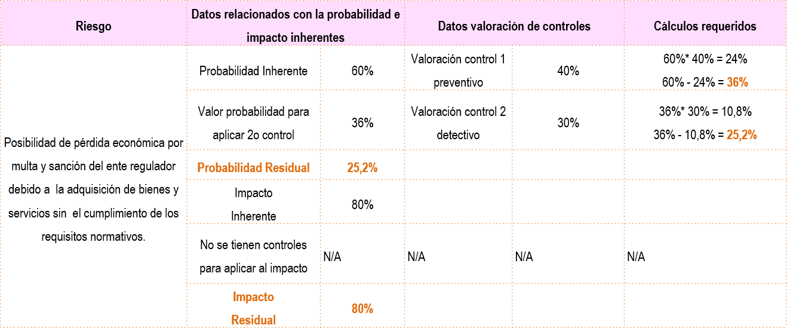

Volver a Tabla

Hoja 7
Clasificación del Riesgo | Comentario

Daño Antijurídico | Falencia administrativa que ocasiona litigiosidad y puede ser tanto una acción como una omisión de la Entidad en desarrollo de sus actividades
Daños a activos físicos | Pérdidas por daños o extravíos de los activos físicos por desastres naturales y otros eventos
Ejecución y administración de procesos | Pérdidas derivadas de errores en la ejecución y administración de los procesos
Volver a Tabla
Fallas tecnológicas | Pérdidas derivadas por fallas en hardware software, telecomunicaciones o interrupción en los servicios básicos
Fraude Externo | Pérdidas debidas a actos de fraude, apropiación indebida o incumplimiento de leyes por un externo
Fraude Interno | Pérdidas debido a actos de fraude, actuaciones irregulares, comisión de hechos delictivos, infidelidades, abuso de confianza apropiación indebida o incumplimiento de regulaciones, legales o internas de la Entidad
Grupos de Valor, Productos o servicios y prácticas de la Entidad | Fallas negligentes o involuntarias de las obligaciones frente a los Grupos de Valor y que impiden satisfacer una obligación profesional frente a estos
Relaciones Laborales | Pérdidas que surgen de acciones contrarias a las leyes o acuerdos de empleos, salud o seguridad, del pago de demandas por daños personales o de discriminación

Hoja8
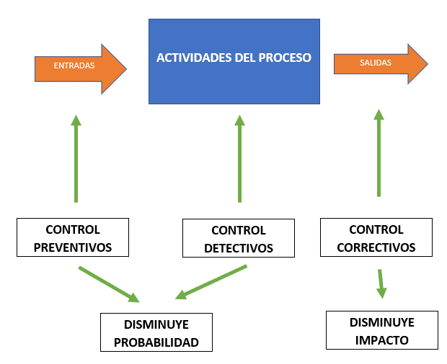

Volver a Tabla

